字体颜色大小规范
字体大小规范
 | 字体大小 | 备注 | 截图示例
一级标题 | 12号加粗 | 页面中每个模块的标题
二级标题 | 10号不加粗 | 每个模块里面的标题
正文 | 8号不加粗 | 表格文字等
提示字 | 6号不加粗 | 页面中“目标”“实际”单位等提示字
图表提示字 | 6号不加粗 | 坐标轴x轴，y轴上的提示字，柱状图上 的数字，仪表盘上的完成率等

字体颜色规范
 | 颜色 | 截图示例
目标值 | 蓝色#41a1ff | 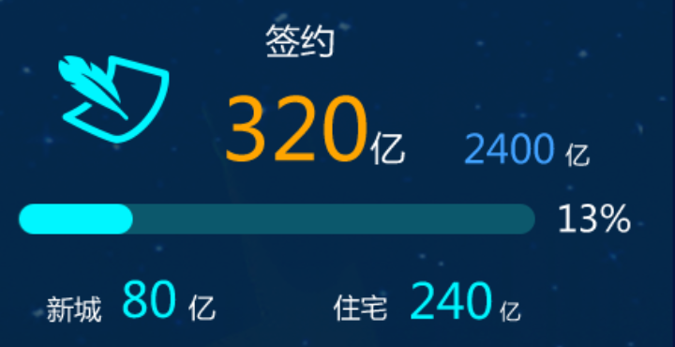
实际值 | 橙色#ffa500
完成率 | 青色#00f6ff
提示字 | 白色#ffffff
图标颜色 | 青色#00f6ff

图表取色规范
图表颜色规范-预警
 | 颜色 | 截图示例
已经延期 | 红色#ff4d2f
有延期风险 | 黄色#fff000
正常 | 绿色#00de83

图表颜色规范-柱图（季度预估）
柱图颜色（季度预估） | 颜色 | 截图示例
目标 | 蓝色#41a1ff
实际 | 青色#00f6ff
预估完成 | 深绿色#008f94

图表颜色规范-组合图
组合图 | 颜色 | 截图示例
目标 | 蓝色#41a1ff
实际 | 青色#00f6ff
完成率 | 绿色#00de83

图表颜色规范-环形图（外埠环京）
环形图 | 颜色 | 截图示例
外埠 | 蓝色#41a1ff
环京 | 青色#00f6ff

图表颜色规范-堆积图
组合图 | 颜色 | 截图示例
1 | #00f6ff | 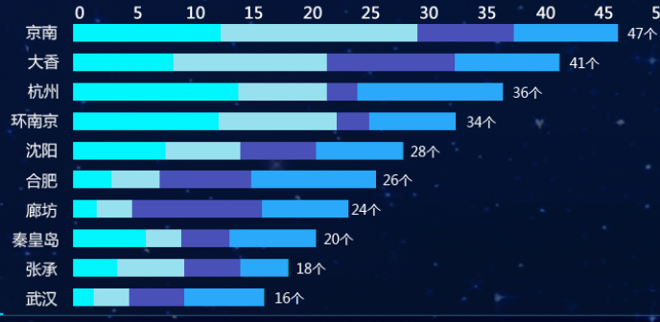
2 | #97e0ef
3 | #4950b7
4 | #41a1ff
5 | #8d93ee
目前堆积图最多有这四种颜色，取色可以从这里 面取色（从左到右依次）

图表颜色规范-饼图
饼图 | 颜色 | 截图示例
1 | #00f6ff | 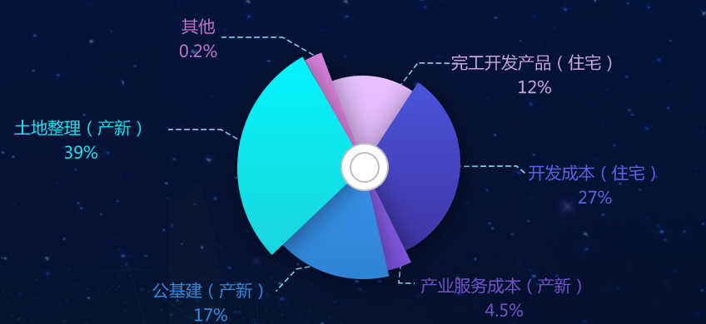
2 | #41a1ff
3 | #7652ca
4 | #5d61e7
5 | #c8a5dc
6 | #c174c3
目前饼图最多有这六种颜色，取色可以从6种里面取

表格取色规范
列表规范
表格 | 颜色 | 截图示例
表头 | #165f74 | 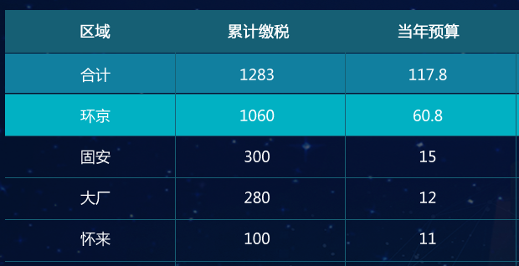
单元格边框线 | #165f74
合计表头 | #117f9f
环京表头 | #01b1c3

